Legende Wartung RM
 |  | FM 6-5e Stand: 02.11.2016 | Wartungsplan Rollautomaten Plan de maintenance pour enrouleuse

 |  |  | Legende zum Wartungsplan Rollautomaten Légende pour plan de maintenance

Wartung: | Verantwortlich: | Prüfintervall: | Betrieb-Opération | Foto-Photo | Modus-Mode | Dokumentation:
Maintenance | responsable | fréquence |  |  |  | documentation
W 1 | Instandhaltung Maintenance | 1 x pro Monat 1 x par mois | Pneumatik auf Dichtheit prüfen Vérifier l'étanchéité pneumatiques | 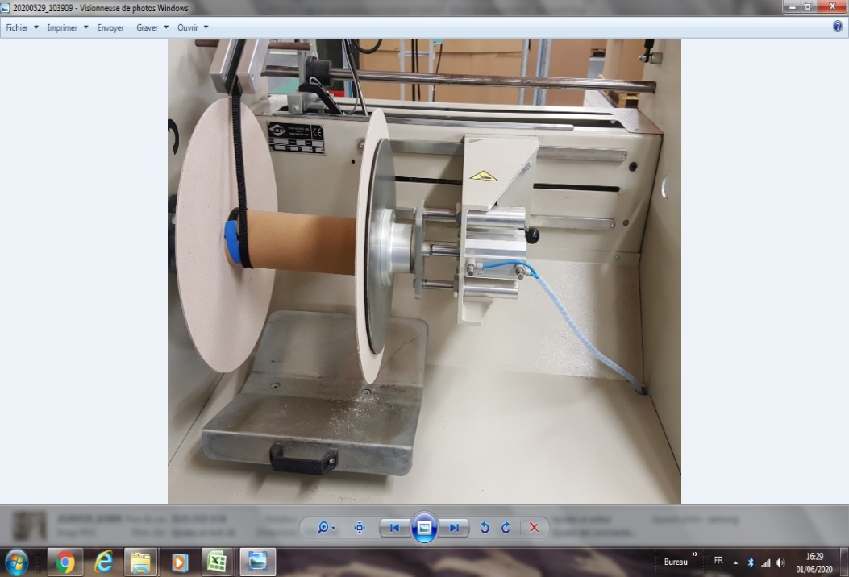 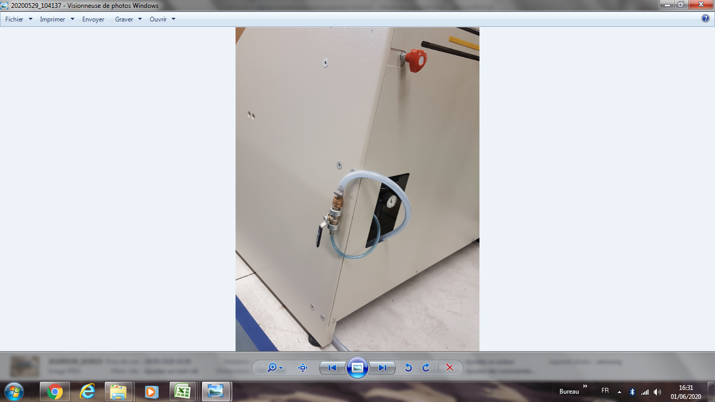 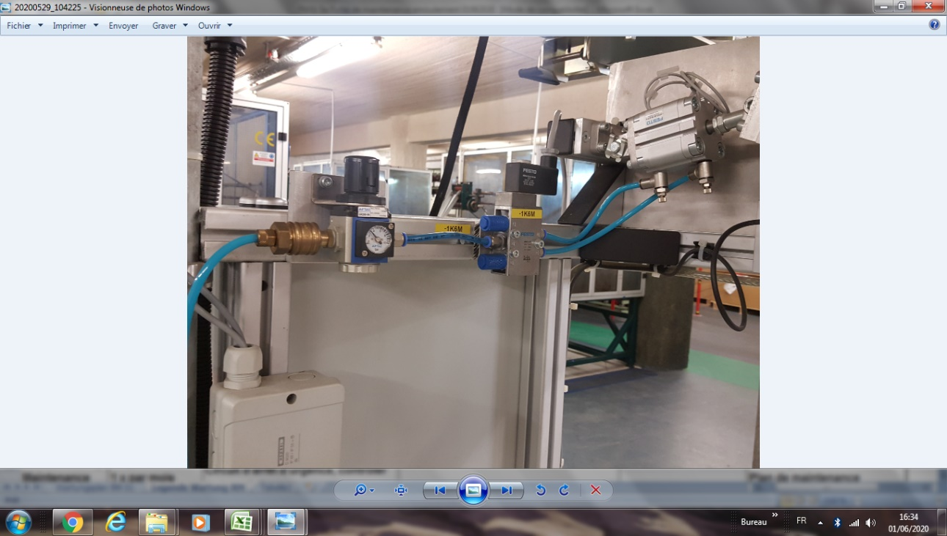 | ein Luftleck riechen oder hören sentir ou entendre une fuite d'air | Wartungsplan Plan de maintenance

W2 | Instandhaltung Maintenance | 1 x pro Monat 1 x par mois | Not-Aus- Kreis Lampentest prüfen / Funktionsprüfung Metall Detektor Circuit d'arrêt d'urgence, tester le capteur de metal |  | Anhalten der Maschine bei Metallerkennung Arrêt de la machine à la détection du métal | Wartungsplan Plan de maintenance
W 3 | Instandhaltung Maintenance | 1 x pro Monat 1 x par mois | Not-Aus- Kreis Lampentest prüfen Circuit d'arrêt d'urgence, | 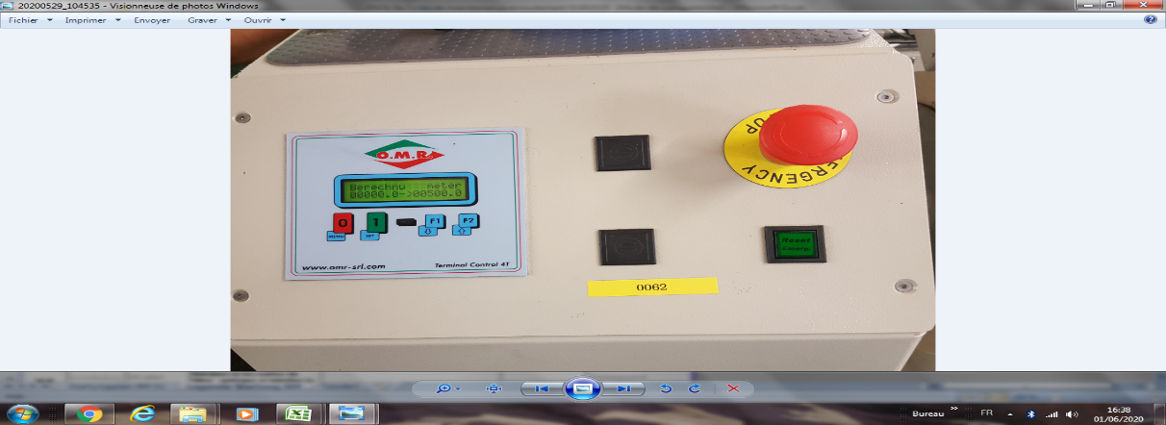 | Durch Berühren- Par toucher | Wartungsplan Plan de maintenance

W 4 | Instandhaltung Maintenance | 1 x pro Monat 1 x par mois | Gelenkstellen Schmieren und Reinigen Lubrifier et nettoyer les joints de l'axe | 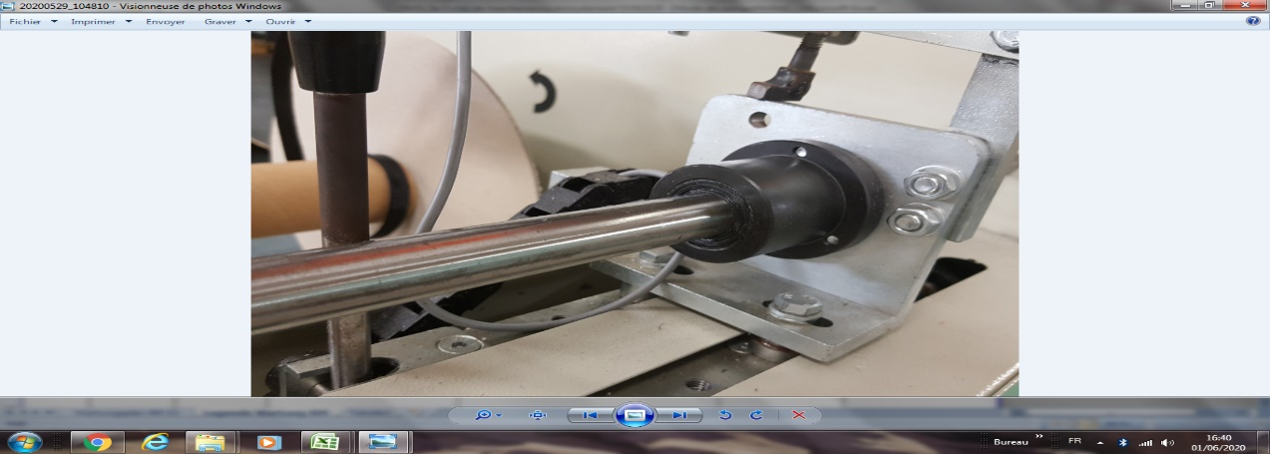 |  | Wartungsplan Plan de maintenance

W5 | Instandhaltung Maintenance | 1/2 jährl. Semestriel | Linearlager schmieren Lubrifier les roulements linéaires Überprüfen Sie die Filtermatten und wechseln Sie sie gegebenenfalls aus. Vérifier et si nécessaire changer les nattes de filtre Saubere Schrankbelüftung Nettoyer la ventilation des armoires | 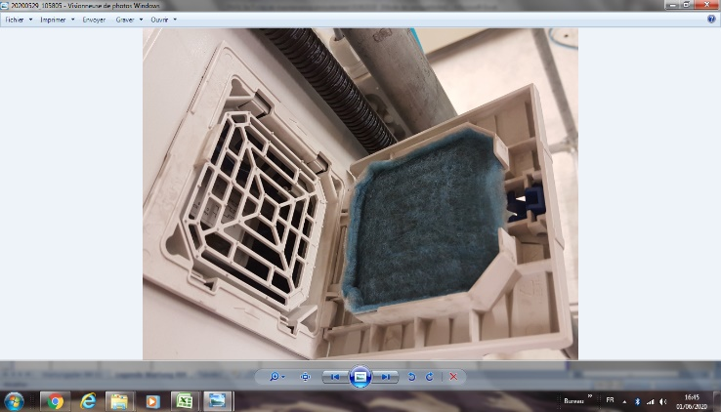 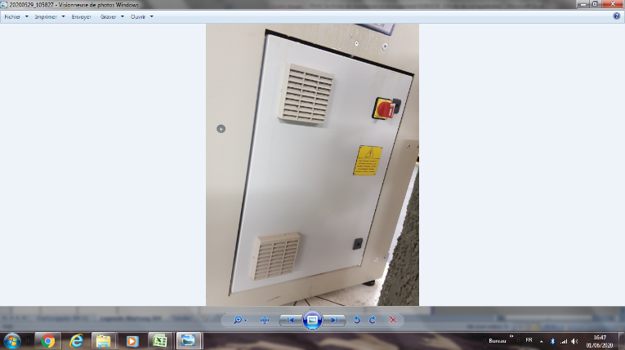 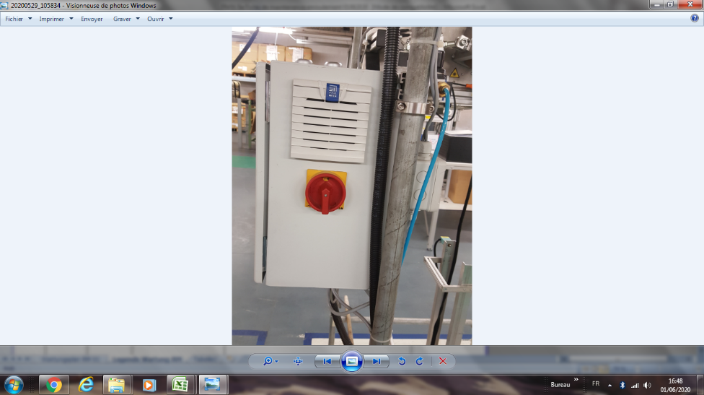 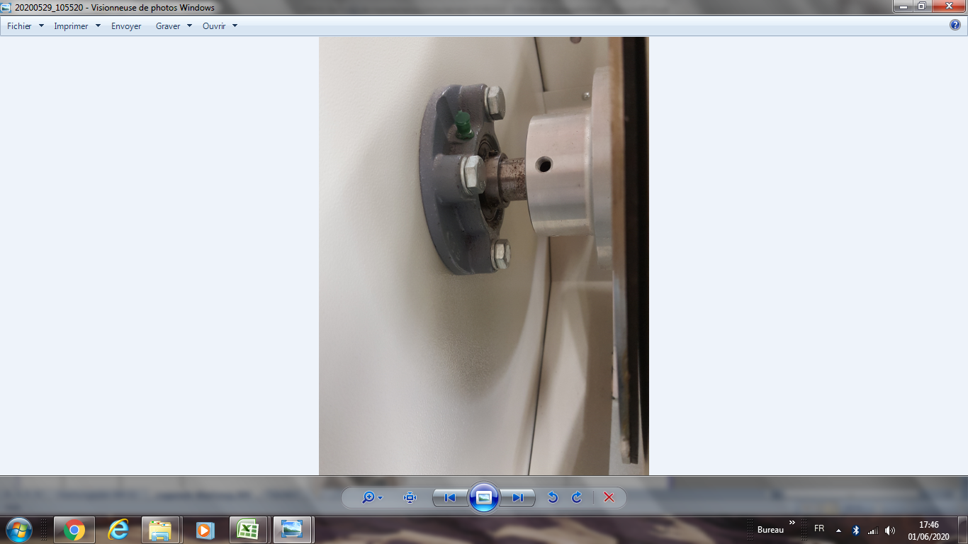 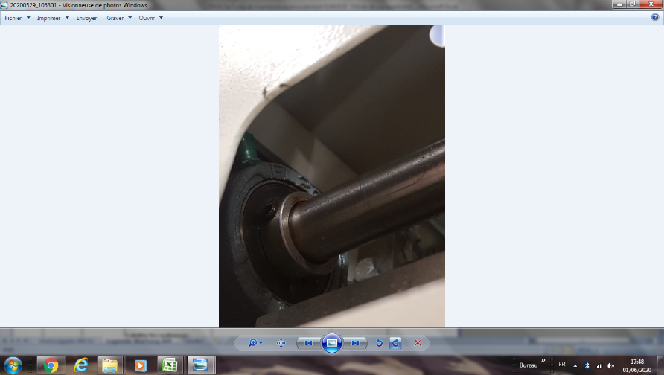 | 2 roulements sur axe coulissant 1 roulement au niveau axe bobine 2 roulements sur axe coulissant 1 roulement au niveau axe bobine Es besteht aus 2 Schränken und 4 Filtern.Il s'agit de 2 armoires et 4 filtres | Wartungsplan Plan de maintenance

W 6 | Instandhaltung Maintenance | 1/2 jährl. Semestriel | Sensoren reinigen nettoyer les capteurs | 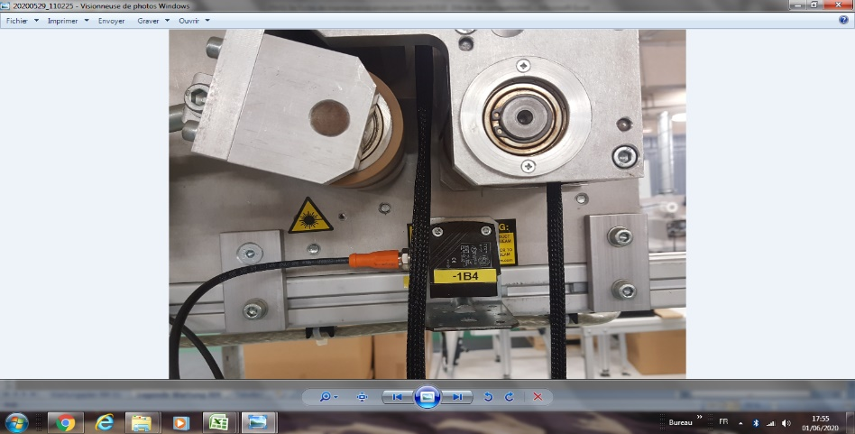 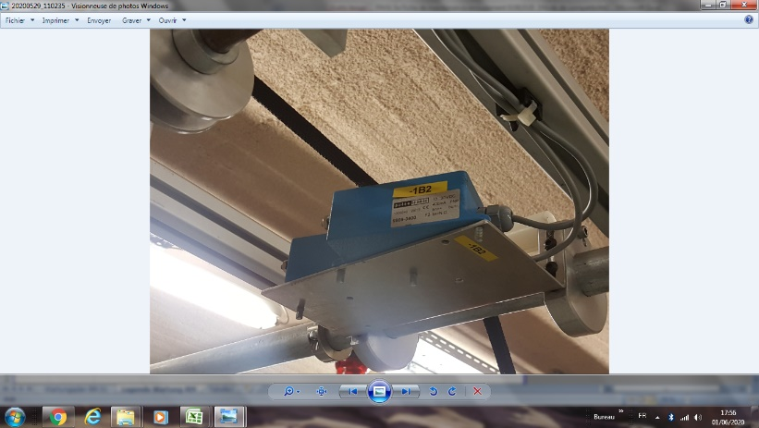 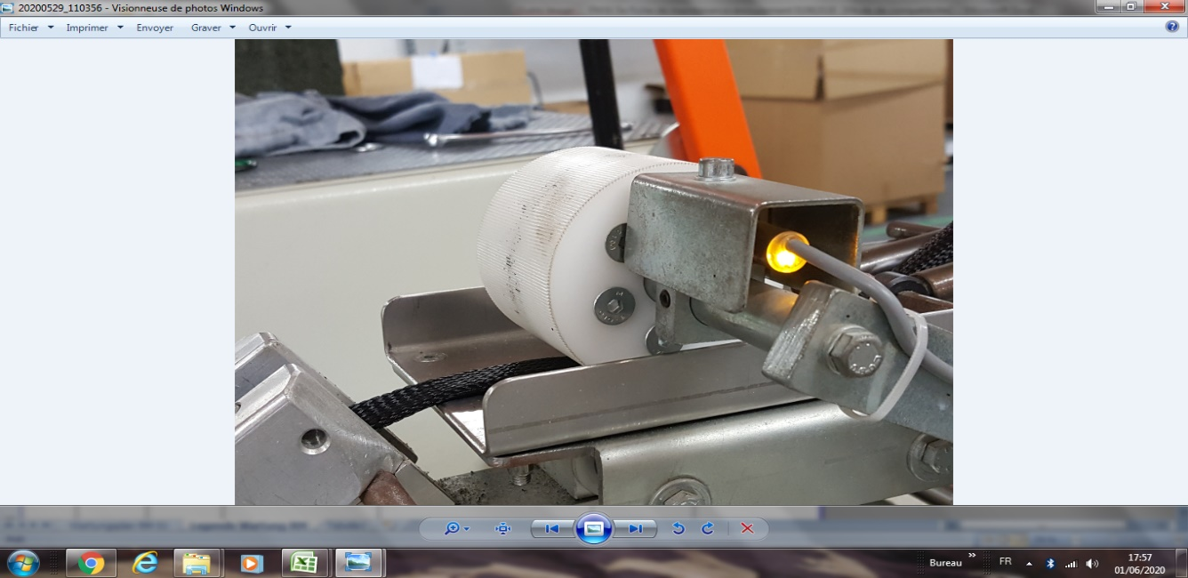 | Es gibt 3 Detektoren Il s'agit de 3 capteurs | Wartungsplan Plan de maintenance

gültig ab/valable du: |  | 08.08.2011 | erstellt durch/créer par | G. Fleischmann | Freigabe/Autorisation | W. Rödel
Letzte Änderung vom/dernier changement: |  | 2021-11-22 | Geändert von:/changer: | H.J. Seuß | Genehmigt/Autorisé | F. Dürrenfedlt

